topo_20220711
https://github.com/junyanz/pytorch-CycleGAN-and-pix2pix

train | python train.py --dataroot ./datasets/topo --name topo_pix2pix --model pix2pix --netG unet_256 --direction AtoB --dataset_mode aligned
 | train_options.py
 | --n_epochs', type=int, default=100
 | --n_epochs_decay', type=int, default=100
こんなフォルダ構成にしています。構文の例を教えて頂けれると助かります
 | lr', type=float, default=0.0002

test | python test.py --dataroot ./datasets/topo --name topo_pix2pix --model test --netG unet_256 --direction AtoB --dataset_mode aligned --norm batch

 | python add_result_target --result_dir results/[※１]/[※２]/images --dataroot datasets/[※３]
 | •※１：推論時に指定した試行の名前 | topo_pix2pix | 推論時に指定した試行の名前とは・・？ ・・C:\Users\a5962.MASTER\Desktop\pytorch-pix2pix-master\checkpointsの下のフォルダ？
 | •※２：test_[推論時に指定してepochの数] | 50 |  | C:\Users\a5962.MASTER\Desktop\pytorch-pix2pix-master\checkpoints\topo_pix2pix
 | •※３：データセットの名前 | topo |  | C:\Users\a5962.MASTER\Desktop\pytorch-pix2pix-master\datasets\topo

※1について
organizing folder names
 | python add_result_target.py --results_dir results/topo_pix2pix/test_latest/images --dataroot datasets/topo
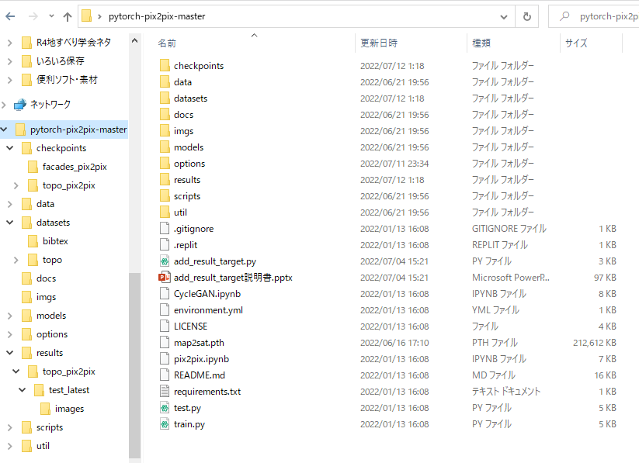
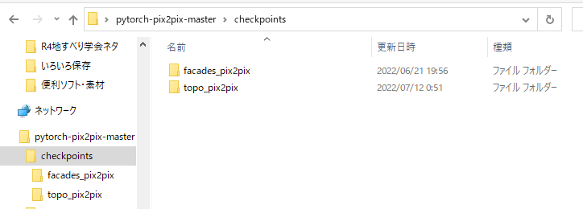

↑これ？

※2について
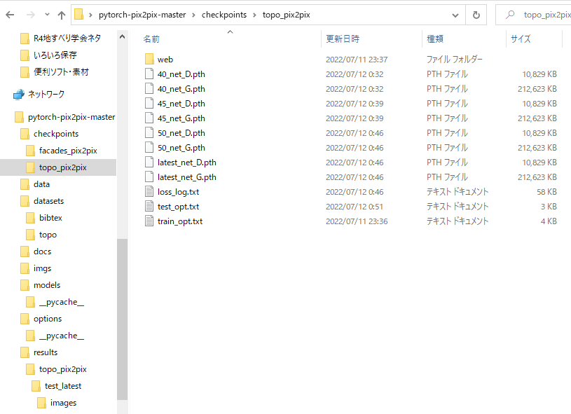

※3について

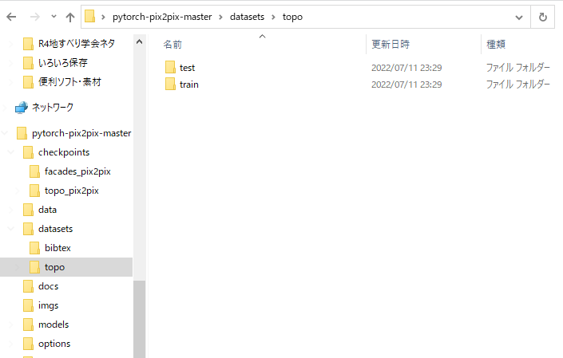

数値とあるけど、数出は無い場合はlatest_net でよい？

datasetsの名前。
datasetsの直下にあるフォルダ名？

fardade_20220715AtoB
https://github.com/junyanz/pytorch-CycleGAN-and-pix2pix
facade
train | python train.py --dataroot ./datasets/facade --name facade2_pix2pix --model pix2pix --dataset_mode single --netG unet_256 --direction BtoA --dataset_mode aligned

test | python test.py --dataroot ./datasets/facade --name facade_pix2pix --model test --netG unet_256 --direction AtoB --dataset_mode aligned --norm batch

 | python add_result_target --result_dir results/[※１]/[※２]/images --dataroot datasets/[※３]
 | •※１：推論時に指定した試行の名前 | topo_pix2pix | 推論時に指定した試行の名前とは・・？ ・・C:\Users\a5962.MASTER\Desktop\pytorch-pix2pix-master\checkpointsの下のフォルダ？
 | •※２：test_[推論時に指定してepochの数] | 50 |  | C:\Users\a5962.MASTER\Desktop\pytorch-pix2pix-master\checkpoints\topo_pix2pix
 | •※３：データセットの名前 | topo |  | C:\Users\a5962.MASTER\Desktop\pytorch-pix2pix-master\datasets\topo

organizing folder names
 | python add_result_target.py --results_dir results/topo_pix2pix/test_latest/images --dataroot datasets/topo

※2について

※3について

数値とあるけど、数出は無い場合はlatest_net でよい？

datasetsの名前。
datasetsの直下にあるフォルダ名？

